5.4. Verificação de Qualidade
 |  | Requisitos de Troca de Informação (EIR) |  |  |  | 5

 | 5.4. Verificação de Qualidade
 | Nesta seção, preencha a estratégia para o controle de qualidade dos modelos desenvolvidos, a ser realizado pela CONTRATADA, para garantir o atendimento dos requisitos da CONTRATANTE. Na tabela deverão ser preenchidas informações do objetivo da checagem, definição de responsáveis pela sua execução, softwares utilizados e frequência. [Exemplos: Checagem visual, Checagem de Interferências, Checagem de Normativos, Checagem de Integridade do Modelo, entre outros.]
 | Checagem | Objetivo | Resposável | Software/ Versão | Frequência
 | [Exemplo: Checagem de Normativos] | [Exemplo: Verificação de atendimento dos requisitos do CRTBIM/DNIT e de critérios de projeto] | [Inserir Responsável] | [Inserir Software] | [Inserir Frequência]
 | [Tipo de Checagem] | [Descrição da checagem e metas] | [Inserir Responsável] | [Inserir Software] | [Inserir Frequência]

 | O atendimento do LOIN para cada elemento modelado é definido conforme a tipologia e a fase de projeto, conforme a seção 4.3. LOIN.

Voltar ao início da Página |  |  |  |  |  | ⭱
Voltar ao Índice |  |  |  |  |  | ⭱

INCLUIR A DO BEP ANTIGO

5.6. Fluxogramas
 |  | Requisitos de Troca de Informação (EIR) | 5

 | 5.6. Fluxogramas referenciais

 | Visando o entendimento do encaminhamento do projeto dentro da metodologia de trabalho colaborativo, foram estabelecidos ﬂuxogramas demonstrando as etapas do processo de elaboração dos modelos BIM e documentos (input e output) de maneira a referenciar o trabalho das licitantes, conforme as figuras abaixo:

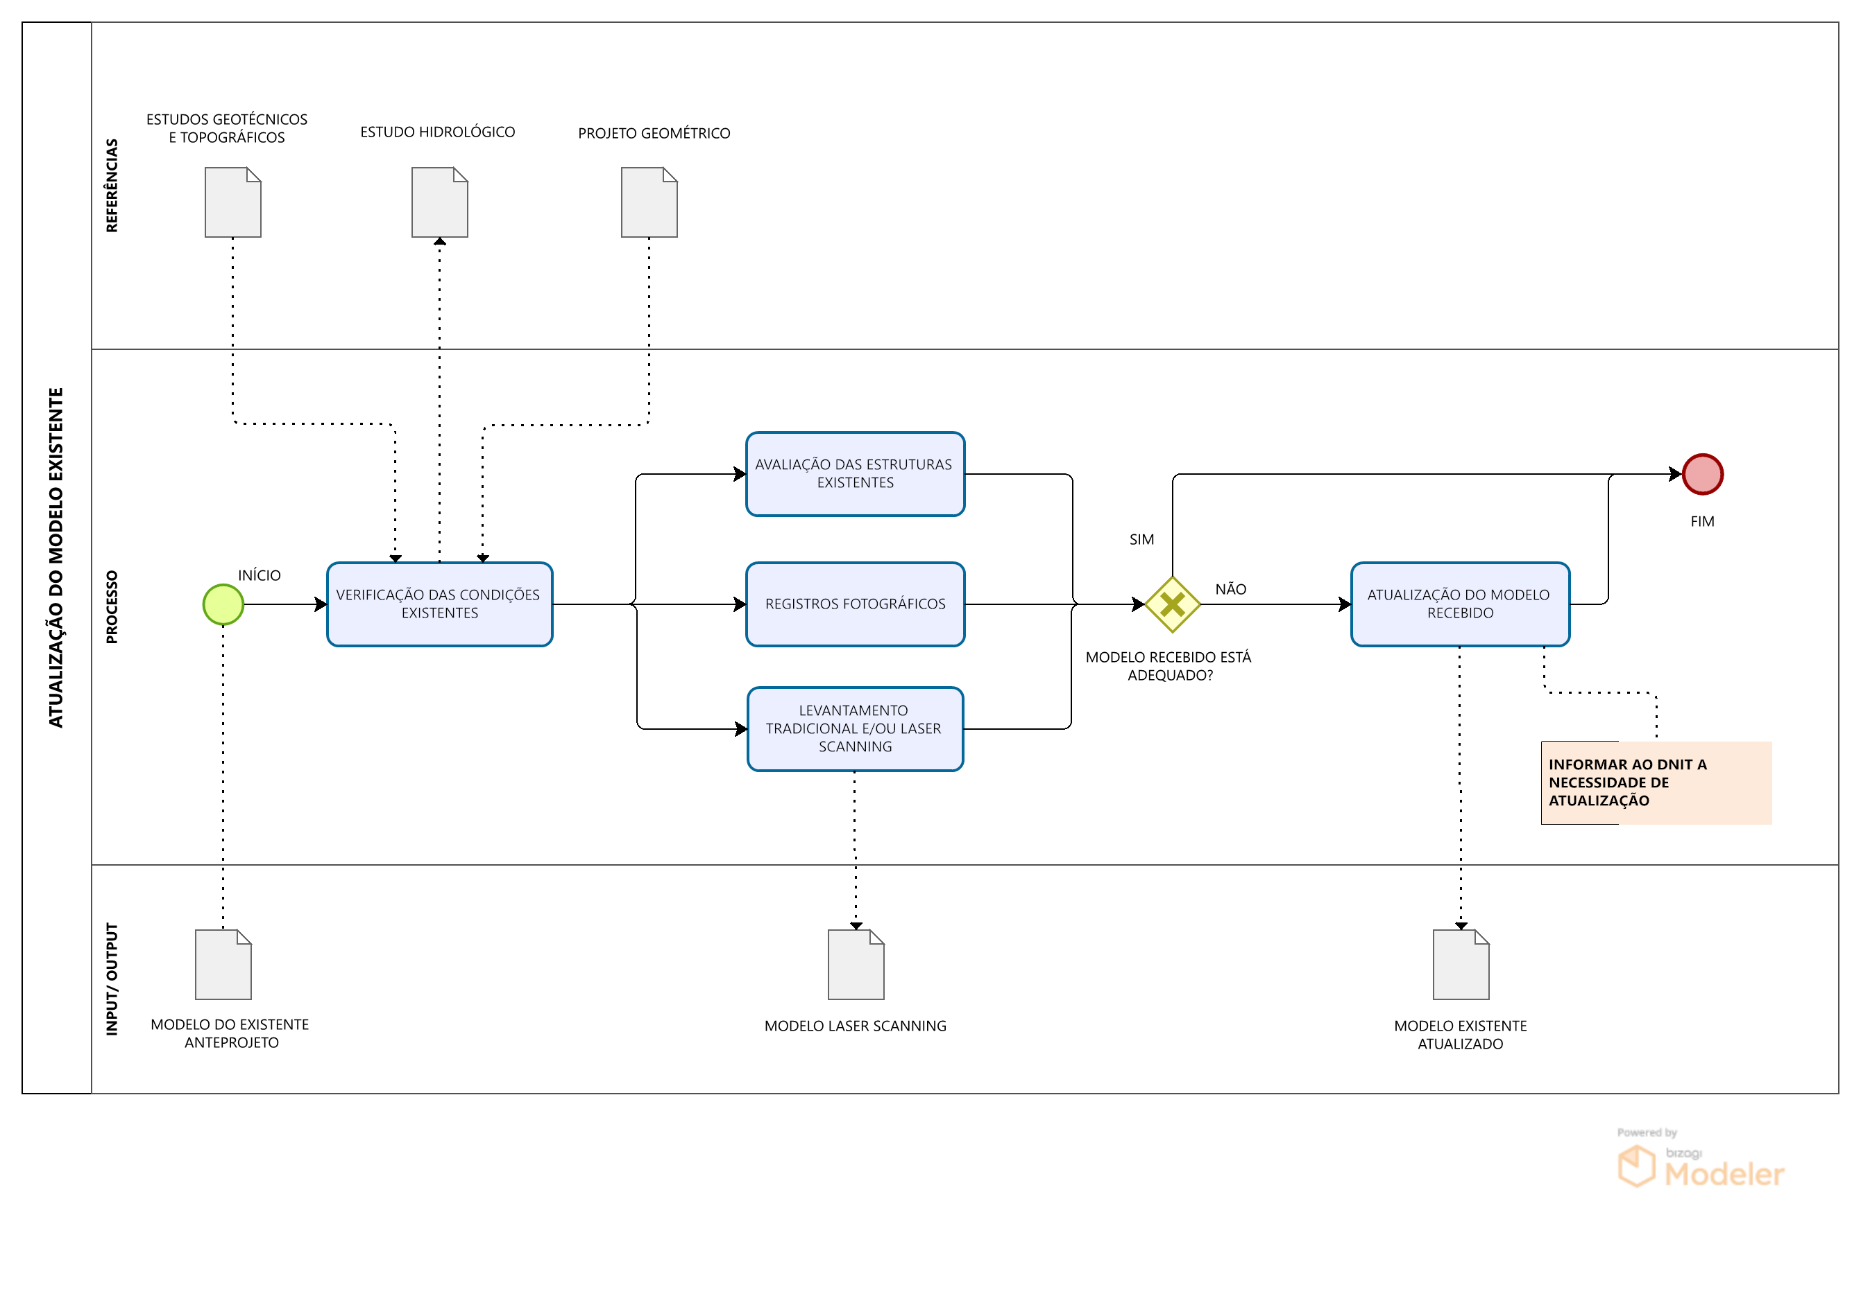

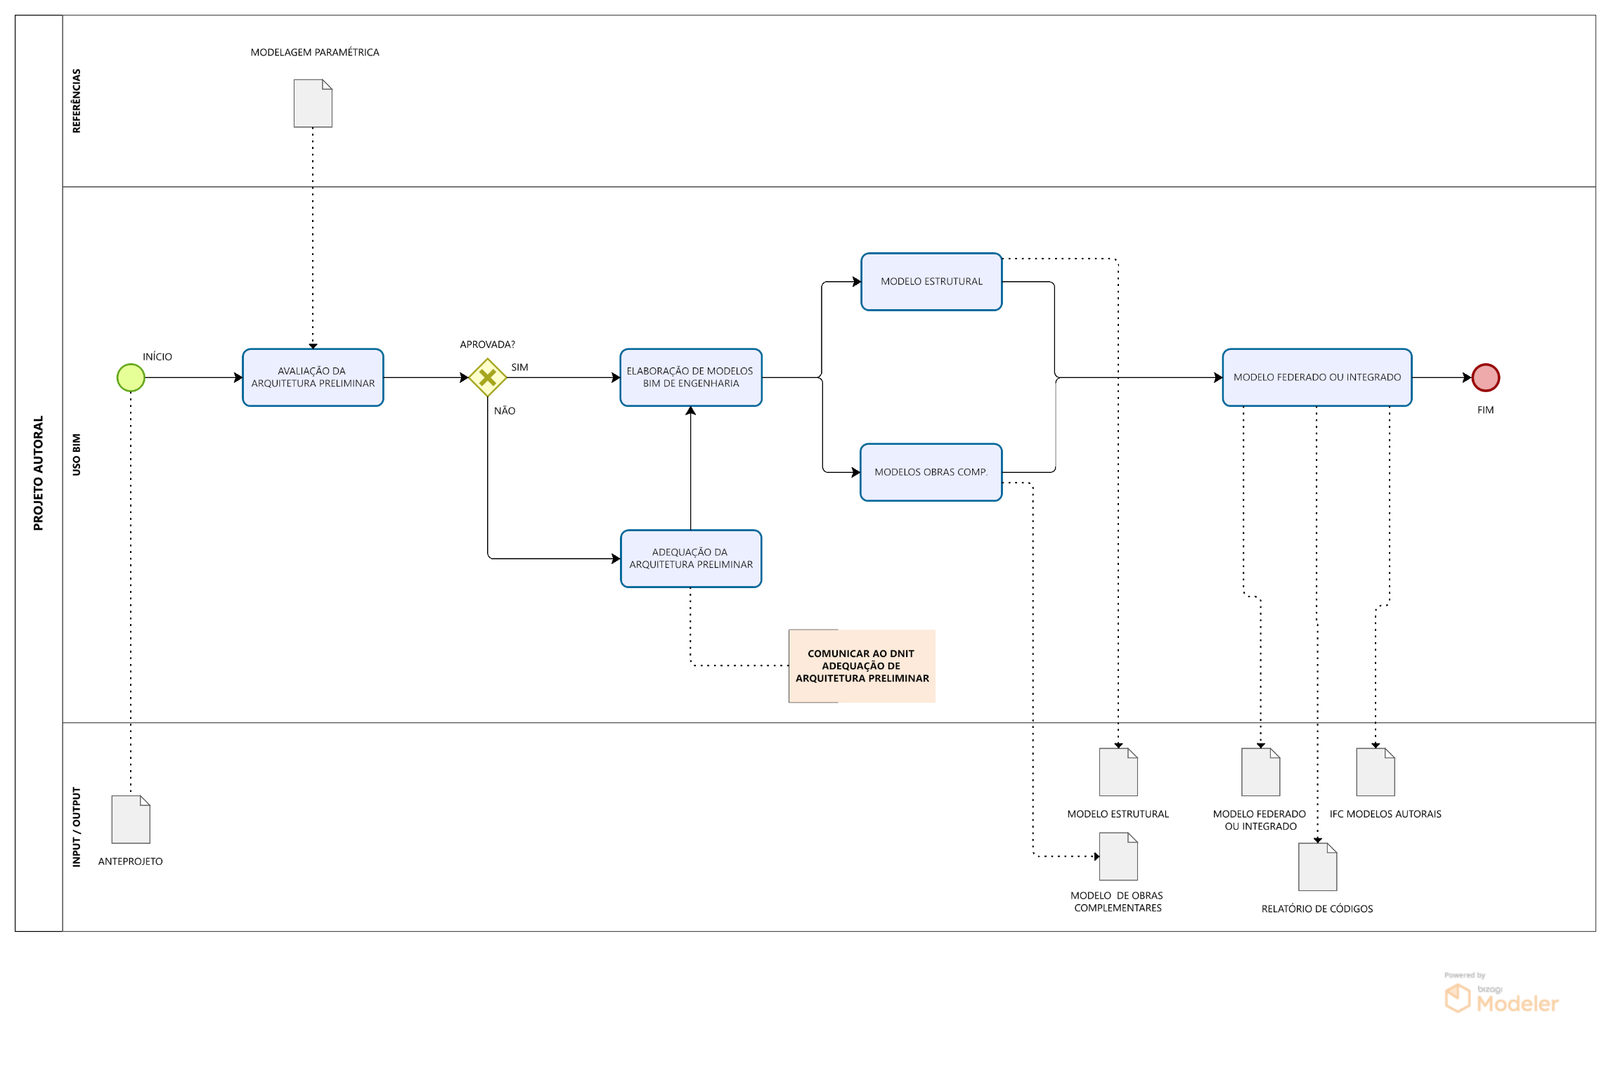

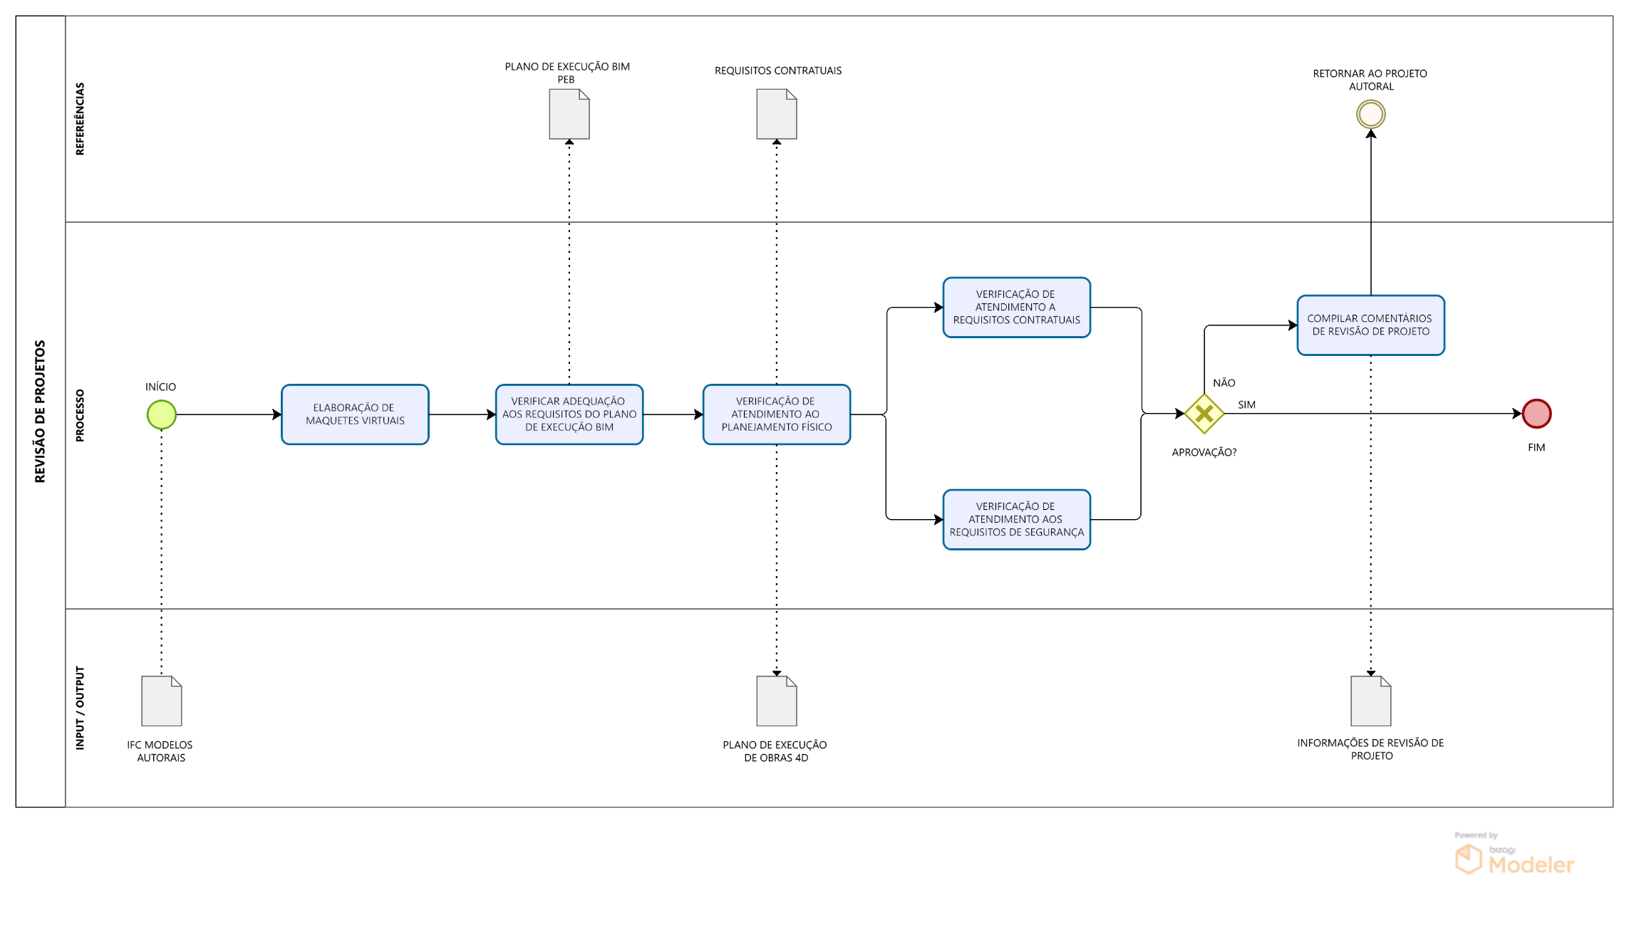

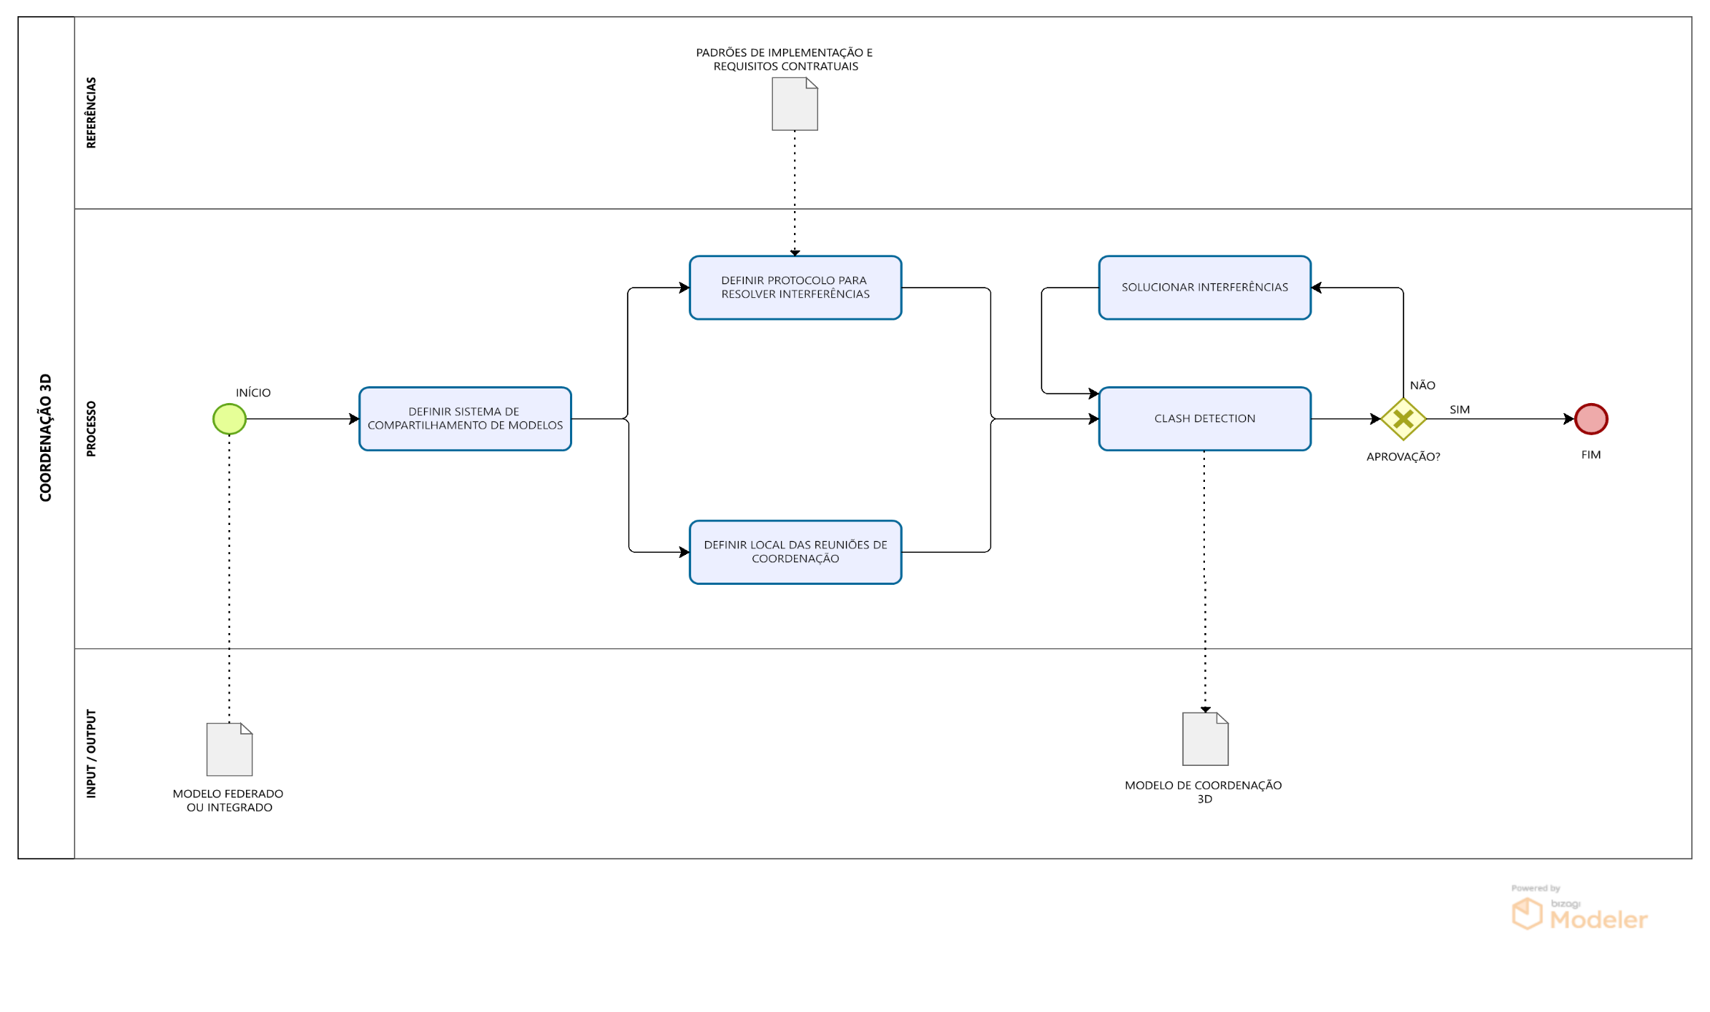

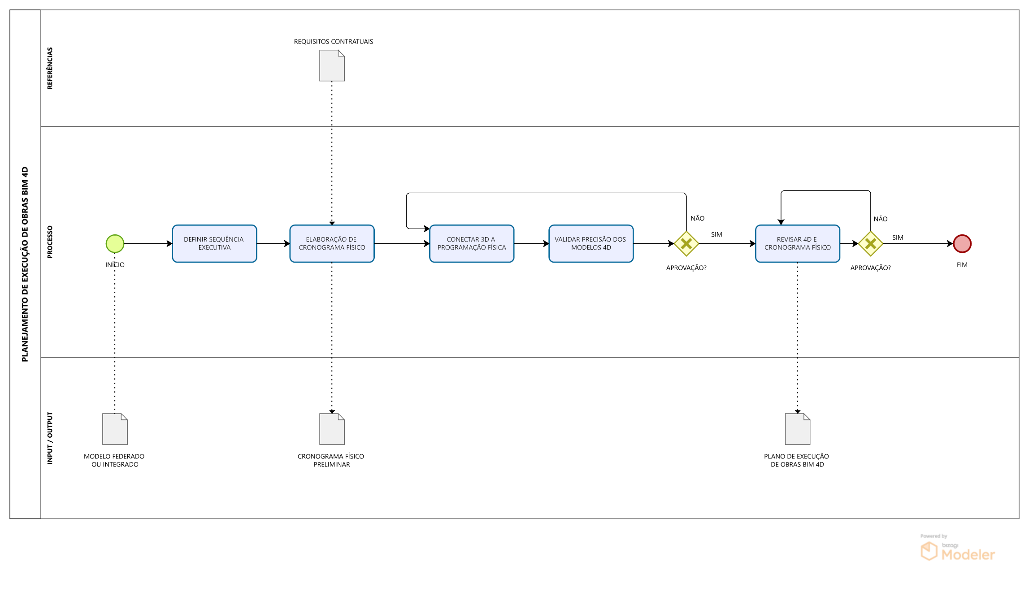

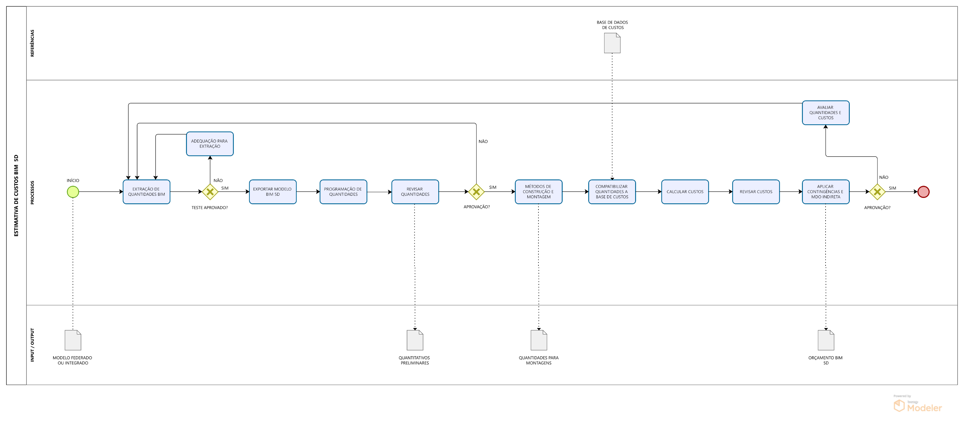

Voltar ao início da Página |  |  |  | ⭱
Voltar ao Índice |  |  |  | ⭱

7. Matriz de Risco
 |  | Matriz de Risco |  |  |  | 7

 | 7.1. Matriz de Risco
 | Nesta seção, preencha a Matriz de Risco de maneira que seja apresentado os potenciais riscos à execução do objeto da licitação relacionados à utilização do BIM. A identificação de pelo menos um risco com a devida descrição das consequências, grau de impacto, responsável e ação de mitigação é obrigatória. A pontuação deste item na Nota Técnica será dada a partir do preenchimento da tabela, indicando pelo menos 3 riscos prováveis.
 | Descrição do Risco | Consequência | Grau do Impacto | Responsável | Ação de mitigação
 | [Exemplo: Software proposto não extrai automaticamente quantitativo de forma] | [Exemplo: Quantificação não é exata] | [Exemplo: Alto] | Eng. Estrutural | [Criar parâmetro no modelo ou utilizar outro software]

Voltar ao início da Página |  |  |  |  |  | ⭱
Voltar ao Índice |  |  |  |  |  | ⭱

INCLUIR A DO BEP ANTIGO

